D_Eolica_21
E | be | ce | pe_min | pe_max | Rue | Rde | T | Wind
E1 | 4.8 | 89 | 28 | 200 | 40 | 40 | 1 | 44.1
E2 | 6.57 | 83 | 20 | 290 | 30 | 30 | 2 | 48.5
E3 | 5.55 | 100 | 30 | 190 | 30 | 30 | 3 | 65.7
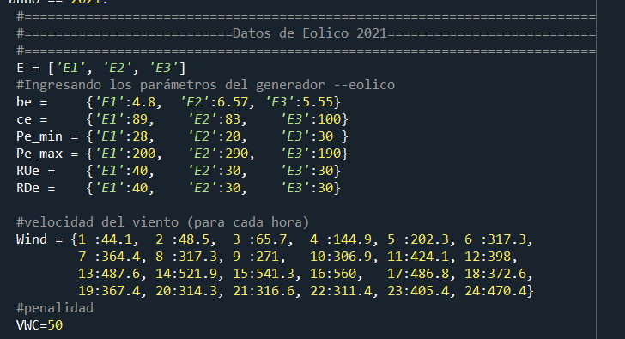
 |  |  |  |  |  |  | 4 | 144.9
 |  |  |  |  |  |  | 5 | 202.3
 |  |  |  |  |  |  | 6 | 317.3
 |  |  |  |  |  |  | 7 | 364.4
 |  |  |  |  |  |  | 8 | 317.3
 |  |  |  |  |  |  | 9 | 271
 |  |  |  |  |  |  | 10 | 306.9
 |  |  |  |  |  |  | 11 | 424.1
 |  |  |  |  |  |  | 12 | 398
 |  |  |  |  |  |  | 13 | 487.6
 |  |  |  |  |  |  | 14 | 521.9
 |  |  |  |  |  |  | 15 | 541.3
 |  |  |  |  |  |  | 16 | 560
 |  |  |  |  |  |  | 17 | 486.8
 |  |  |  |  |  |  | 18 | 372.6
 |  |  |  |  |  |  | 19 | 367.4
 |  |  |  |  |  |  | 20 | 314.3
 |  |  |  |  |  |  | 21 | 316.6
 |  |  |  |  |  |  | 22 | 311.4
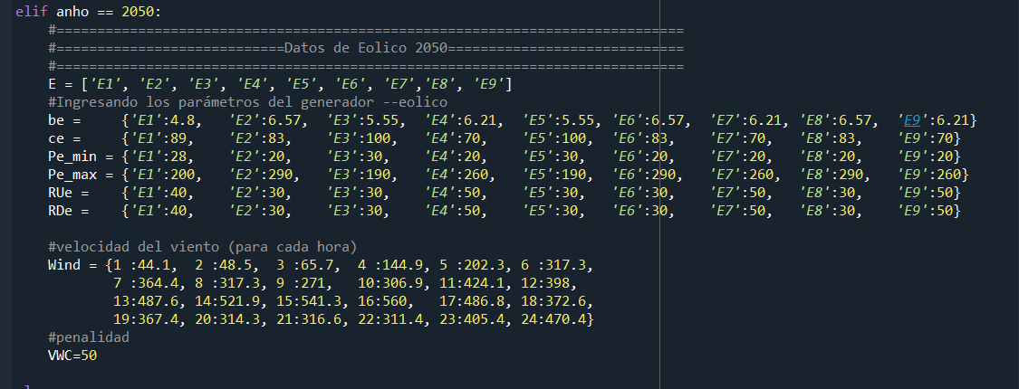
 |  |  |  |  |  |  | 23 | 405.4
 |  |  |  |  |  |  | 24 | 470.4

D_Hidro
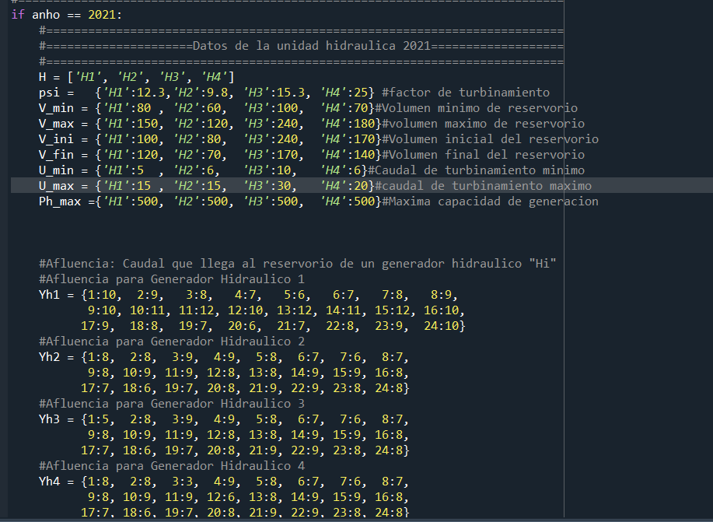

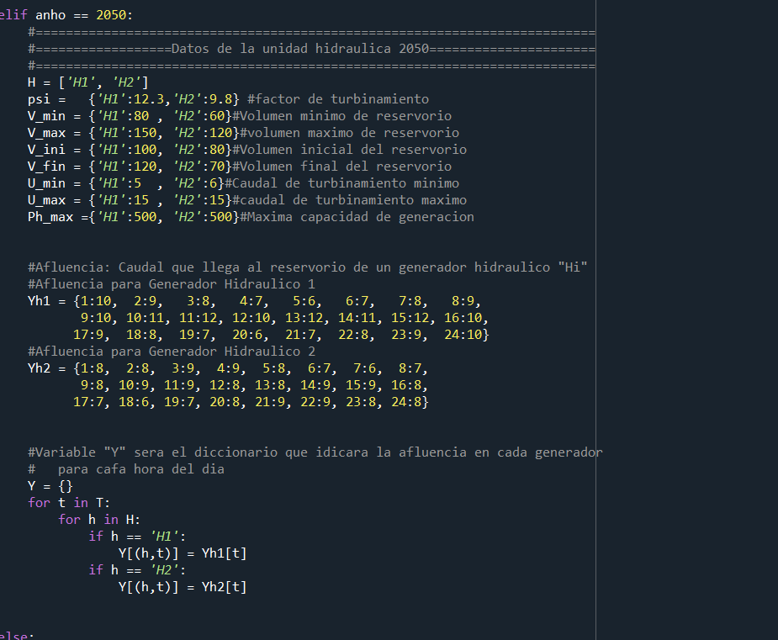

D_Termica
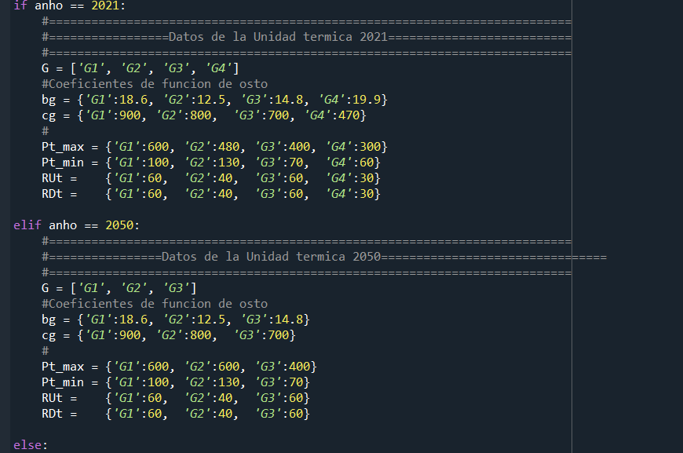
G | bg | cg
G1 | 18.6 | 900
G2 | 12.5 | 800
G3 | 14.8 | 700
G4 | 19.9 | 470

